Sheet1
#NAME? | x | y | x*x | x*y | y*y
1 | 130 | 186 | 16900 | 24180 | 34596
2 | 650 | 699 | 422500 | 454350 | 488601
3 | 99 | 132 | 9801 | 13068 | 17424 |  | x=lineas de código
4 | 150 | 272 | 22500 | 40800 | 73984 |  | y=horas estimadas
5 | 128 | 291 | 16384 | 37248 | 84681
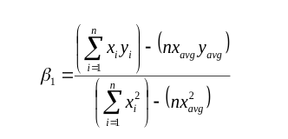
6 | 302 | 331 | 91204 | 99962 | 109561
7 | 95 | 199 | 9025 | 18905 | 39601
8 | 945 | 1890 | 893025 | 1786050 | 3572100
9 | 368 | 788 | 135424 | 289984 | 620944
10 | 961 | 1601 | 923521 | 1538561 | 2563201
total (suma) | 3828 | 6389 | 2540284 | 4303108 | 7604693
promedio | 382.8 | 638.9 | 254028.4 | 430310.8 | 760469.3

B1 | 4303108 | 382.8 | 6389 | 1857398.8
 | 2540284 | 146535.84 |  | 1074925.6
B1 | 1.7279324262

B0= | 638.9 | 1.727932 | 382.8
 | -22.5523696

XK | 386 | valor a predecir
YK | -22.5523696 | 1.7279324262 | 386 | 644.42954692

r= | 10 | 4303108 | "-" | 3828 | 6389 | "=" | 18573988
 | 10 | 2540284 | 14653584 | 10 | 7604693 | 40819321 | "=" | 378670587408904 | 19459460.101
r= | 0.9544965741

r*r | "=" | 0.91106370998

